상품제안서
아이리버 스마트 체중계 T220B | 상품코드: S15698

 |  |  |  |  |  |  | 02-713-8555 | www.synergygift.co.kr
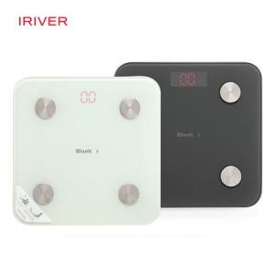

【상세/제작정보】 | <p><span style="font-size: 12pt;">* 배송비 별도 상품입니다.</span></p>

【인쇄/포장옵션】 | 레이저 / 포장지포장

【공급단가】 | 수량 | 20~ | 100~ | 300~ | 500~ | 1,000~
*VAT별도 | 단가 | 21,000원 | 20,250원 | 19,400원 | 19,000원 | 18,500원

【상품 URL】 | https://www.synergygift.co.kr:443/src/goods_detail.php?gdno=15133

